深入浅出AI算法 基础概览

深入浅出AI算法 基础概览
第1章 算法入门 |  |  | 介绍算法的发展简史，算法与AI的关系，算法相关的概念区别及联系。
 | ・概念
 | 数据分析 | 对数据进行分析。即对收集到的数据进行汇总与统计,并从中提取和归纳出有价值的信息。
 | 数据挖掘 | 对数据进行深入研究，其目的不仅是获得数据统计分析的表层结论，更多的是挖掘数据与数据之间的内在关系。
 | 机器学习 | Machine Learning
 |  | 狭义上来说，重点强调的是模型的选择与参数的优化的方法。
 |  | ※ 与算法工程师专注于算法层面的研究相比，机器 学习工程师专注于模型层面的研究。
第2章 算法之内力 |  |  | 介绍算法中的几个重要的数学知识点
 | ・线性代数
 |  | 标量 | 单个数
 |  | 向量 | 用中括号括起来的多个输入的数或多个输出的数（多个标量）。一组。一行或一列的形式。
 |  | 矩阵 | 用中括号括起来的多个输入的数或多个输出的数（多个标量）。二组数组形式表示。
 |  |  | 关于矩阵计算
 |  |  | A(ixj) + B(ixj) = B(ixj) + A(ixj)
 |  |  | A(ixj) ・ B(jxi) ・ C(ixk) = A(ixj) ・ ( B(jxi) ・ C(ixk) )
 |  |  | 单位矩阵 | 左上角到右下角的对角线均是1，其他为0
 |  |  | 对角矩阵 | 左上角到右下角的对角线以外的元素以该对角线为轴对称
 |  |  | 对称矩阵 | 左上角到右下角的对角线以外的元素均为1
 | ・排列组合
 |  | 排列

 |  | 组合

 | ・高等数学
 |  | 导数 | 主要用于描述函数图像中某一点切线的倾斜程度，即斜率。
 |  |  | 关于常用的几个求导公式。
 |  |  | 常数求导

 |  |  | 幂函数求导

 |  |  | 指数函数求导

 |  |  | 对数函数求导

 |  |  | 自然对数函数求导

 |  |  | 对于函数u和函数v来说，函数四则运算的求导法则如下

 |  |  | 链式法则 |  | f'(x)=g'[h(x)]h'x
 |  |  | 偏导数
 |  | 梯度
 |  |  | 函数的导数值又称为梯度，是带有方向的。
 | ・概率与统计
 |  | 概率统计 | 研究自然界中随机现象统计规律的数学方法。
 |  |  | 研究对象为随机事件，随机变量及随机过程。
 |  | 随机事件
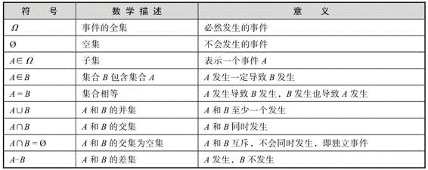
 |  |  |  |  |  |  |  | 集合运算
 |  |  |  |  |  |  |  | 交换律
 |  |  |  |  |  |  |  | 结合律
 |  |  |  |  |  |  |  | 分配律

 |  | 随机变量 | 用来描述随机事件可能发生的结果。
 |  | 离散型随机变量和连续型随机变量
 |  | 随机过程 | 即随机变量随某个参数变化的过程
 |  | 数学期望 | 反映随机变量的平均值
 |  | 方差 | E{[X-E(X)]2}
 |  | 标准差 | 方差的算术平方根
 |  | 协方差 | 方差的多变量扩展。主要用于衡量两个随机变量间的总体误差。
 |  | 概率分布
 |  | 概率密度
 |  | 条件概率
 |  | 概率分布
 |  |  | 伯努利分布
 |  |  | 均匀分布
 |  |  | 二项分布
 |  |  | 几何分布
 |  |  | 泊松分布 | 二项分布的极限形式。
 |  |  | 指数分布
 |  |  | 高斯分布 | 即正态分布。
 | ・最优化原理 |  | 关于最优设计，最优控制，最优管理问题的理论及方法。
 |  | 有约束的最优化问题
 |  |  | 等式约束优化问题
 |  |  | 不等式约束优化问题
 |  | 无约束的最优化问题
 |  |  | 全局最优化问题
 |  |  | 局部最优化问题
 |  |  | ※凸优化。凸优化的局部最优解就是全局最优解。
 |  |  | 大部分AI算法用梯度下降法来解决凸优化问题。
第3章 算法之招式 |  |  | 介绍常见的几种基础算法
 | ・数组与链表
 |  | 数组 | 一种顺序存储结构。按空间维度划分可分为一维数组，二维数组，多维数组。 |  |  |  |  |  |  |  |  | 查询效率高，扩展效率低
 |  |  | 新元素的添加和查询会比较慢。
 |  | 链表 | 一种链式存储结构。读取某个编号的元素值时必须从第一个元素开始访问，向后依次查询。 |  |  |  |  |  |  |  |  | 查询效率低，扩展效率高
 | ・队列和栈
 |  | 队列 | Queue | 先进先出。FIFO
 |  | 栈 | Stack | 后进先出。LIFO
 | ・树 | Tree
 |  |  | 种类多，如：完全二叉树、满二叉树、平衡二叉树、霍夫曼树、B树
 |  |  | 遍历方法有4种：前序遍历、中序遍历、后序遍历和层序遍历。
 |  |  | 多棵树放在一起称为森林（Forest）
 | ・图 | Graph
 |  |  | 图可以分为两种，分别为有向图和无向图。
 |  |  | 图的边除了可以表示连接关系和连接方向，还可以附带权重等信息
 |  |  | 图的存储方式有两种，一种是以链表形式存储，每个节点及其相邻节点都用一个链表表示，这种存储方式称为邻接链表；
 |  |  | 另一种是以数组形式存储，用一维数组记录所有节点，用一个二维数组记录所有边，这种存储方式称为邻接矩阵。
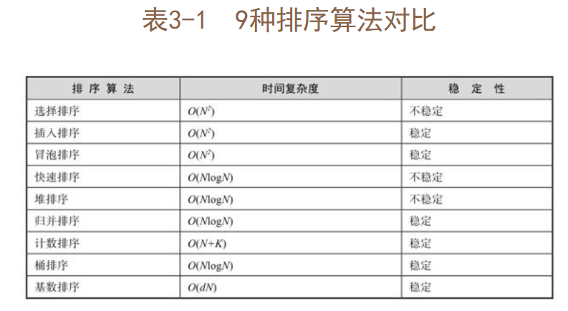
 | ・散列表 | Hash Table
 |  |  | 又称为哈希表。
 |  |  | ※算法复杂度主要包含两个方面：空间复杂度和时间复杂度。
 |  |  | 在通常情况下，我们优先考虑算法的时间复杂度。
 | ・基础算法
 |  | 排序 | 按照时间复杂度划分，从慢到快主要有以下9种排序算法。
 |  |  |  | O(N2)：选择排序、插入排序、冒泡排序。
 |  |  |  | O(NlogN)：快速排序、堆排序、归并排序。
 |  |  |  | O(N)：计数排序、桶排序、基数排序。
 |  |  | 选择排序（Selection Sort）的基本思路是每次选出剩余序列中的最值按先后顺序排列。
 |  |  | 插入排序（Insertion Sort）的基本思路是依次取出序列中的每个元素并将其插入一个有序序列。
 |  |  | 冒泡排序（Bubble Sort）的基本思路是循环比较相邻的元素值，将最值像水里的气泡冒上水面一样选出来。
 |  |  | 快速排序（Quick Sort）简称快排，是程序员面试时考官最常考查的排序算法之一，它的基本思路是每次确定待排序列中一个元素的最终排序位置。
 |  |  | 堆排序（Heap Sort）的基本思路是先将序列构建成一个最大二叉堆或最小二叉堆。
 |  |  | 归并排序（Merge Sort）采用递归与分治的思想，先保证局部有序，再保证整体有序，从局部到整体可以看作一个归纳合并的过程，这也是该排序算法名字的由来。
 |  |  | 计数排序（Count Sort）是一种用更多存储空间交换更高时间效率的排序算法 |  |  |  |  |  |  |  | 计数排序的最大问题是随着待排序列值域的扩大，空间复杂度也随之增加。
 |  |  | 桶排序（Bucket Sort）是计数排序的进化版本，它不是一对一的下标映射，而是通过一个映射函数，一对多地将大小接近的数存储于一个桶中，然后对每个桶中的序列进行排序。
 |  |  | 基数排序（Radix Sort）是桶排序的升级版，其基本思路是从待排元素的低位到高位每轮都按位分桶，按位比较元素值的大小，摆脱了数据类型的限定。
 |  | 递归
 |  |  | 程序调用自身的编程技巧称为递归。递归（Recursion）
 |  |  | 程序调用自身的编程技巧称为递归。递归（Recursion）
 |  | 分治
 |  |  | 分治（Divide Conquer Algorithm）就是“分而治之”的意思，实质是将原问题分成N个规模较小、结构与原问题相似的子问题，然后递归地求解这些子问题，最后得到原问题的解。
 |  |  | 分治算法有两个适用条件。其一，大问题能分解成若干个独立的子问题；其二，每个子问题的求解过程都和大问题相似。
 |  |  | 经典的分治问题包括快速排序、归并排序及地毯填补。
 |  | 贪婪算法
 |  |  | 贪婪算法是一种局部最优算法
 |  |  | 贪婪算法（Greedy Algorithm）是指每一步都采取当前最好或最优（最有利）的选择，从而使结果是最好或最优的算法。
 |  | 动态规划
 |  |  | 动态规划则是一种全局最优算法
 |  |  | 动态规划（Dynamic Programming，DP）是解决多阶段最优化问题的一种算法。
 |  | 搜索
 |  |  | 深度优先搜索（Depth First Search，DFS）又称为深度优先遍历。
 |  |  | 宽度优先搜索（Breadth First Search，BFS）又称为“宽度优先遍历”或“广度优先遍历”。
 |  | 最短路径 | Shortest Path
 |  |  | 全局最短路径算法
 |  |  |  | 弗洛伊德算法（Floyd's Algorithm）
 |  |  |  |  | 基本思路是每轮选取两个节点，然后枚举其他节点，如果经过某个节点能让选取的两个节点之间的距离缩短，就更新这两个节点之间的距离。
 |  |  | 单源最短路径算法
 |  |  |  | 迪杰斯特拉算法（Dijkstra's Algorithm）
 |  |  |  |  | 基本思路是以起始节点为中心，每次选一个距离起始节点最近的节点，然后扩展该节点相邻的节点并更新与它们之间的距离，直到扩展完所有节点。
 |  |  |  |  | 迪杰斯特拉算法无法计算带负边的图。
 |  |  |  | 贝尔曼-福特算法（Bellman-Ford's Algorithm）
 |  | 最小生成树
 |  |  | Minimal Spanning Tree
 |  |  |  | 普里姆算法（Prim's Algorithm）
 |  |  |  |  | 以点扩展边
 |  |  |  |  | 普里姆算法可以从任意节点开始建树。
 |  |  |  |  | 稠密图（边数较多的图）适合使用普里姆算法
 |  |  |  | 克鲁斯卡尔算法（Kruskal's Algorithm）
 |  |  |  |  | 以边扩展点
 |  |  |  |  | 克鲁斯卡尔算法只能从最短边开始构建最小生成树。
 |  |  |  |  | 稀疏图适合使用克鲁斯卡尔算法。
 |  | 树状数组
 |  |  | Binary Indexed Tree
 |  |  | 时间复杂度为O(NlogN)
 |  |  | 核心问题都是找到二进制的最低位
 |  |  | 最低位计算公式为lowbit(x)=x and (x xor (x-1))利用补码特性，该计算公式可以简化成lowbit(x)=x and-x
 |  |  | 算法思路十分简洁、巧妙
 |  | 线段树
 |  |  | Segment Tree
 |  |  | 线段树比树状数组复杂很多。
 |  |  | 线段树可以解决包括树状数组解决的问题在内的所有子序列求解问题。
 |  |  | 延迟标记是线段树的精华所在。
 |  | 平衡二叉树
 |  |  | Balanced Binary Tree
 |  |  | 又称为AVL树。平衡二叉树属于二叉搜索树（Binary Search Tree）
 |  |  | 可以通过单旋和双旋两种方式将非平衡二叉树变成平衡二叉树
 |  |  | 平衡二叉树的建树变换时间复杂度为O(NlogN)。此外，平衡二叉树还有红黑树、SBT、Treap、伸展树等几个变种
 |  | 并查集
 |  |  | Disjoint Set
 |  |  | 并非常用的基础算法，却也是一种很有意思的算法。
 |  |  | 并查集能高效率地判断两个元素是否位于同一个图中。
 |  |  | 平衡结构只是并查集的一种简单优化，并查集最有效的优化方法为路径压缩。
 |  | 匈牙利算法
 |  |  | 匈牙利算法主要用于求解二分图的最大匹配问题。
 |  |  | 二分图最大匹配是指使二分图中左右两边相连但不相交的边数最多。
 |  |  | 二分图又称为二部图，是一种特殊的图。假设G=(V, E)是一个无向图，如果顶点集V可以分割为两个互不相交的子集(A, B)，并且图中的每条边(i, j)所关联的两个顶点i和j分别属于这两个不同的顶点集(i in A, j in B)，则称图G为一个二分图。
 | 在线评测系统
 |  | Online Judge，OJ
 |  | 比较有名的国外OJ有LeetCode、Topcoder，国内OJ有北大的POJ、浙大ZOJ，以及胡伟栋的Tsinsen清橙网络自动评测系统。
 |  | LeetCode
 |  | POJ与ZOJ
 |  | Tsinsen
第4章 算法之武功秘籍 |  |  | 介绍常见的几种机器学习算法
 | 按是否有监督信号划分
 |  | 监督学习（Supervised Learning）
 |  |  | 监督学习是利用有标签的样本进行机器学习，并且调整模型的参数，使其达到所需性能要求的过程，这个过程又称为监督训练或教师学习。监督学习之所以又称为教师学习
 |  |  | 常见的监督学习算法
 |  |  |  | 线性回归（Linear Regression）
 |  |  |  | 逻辑回归（Logistic Regression）
 |  |  |  | K-近邻（K-Nearest Neighbor，KNN算法）
 |  |  |  | 决策树（Decision Tree）
 |  |  |  | 朴素贝叶斯（Naive Bayes）
 |  |  |  | 神经网络（Neural Network）
 |  |  |  | 线性判别分析（Linear Discriminant Analysis，LDA）
 |  | 无监督学习（Unsupervised Learning）
 |  |  | 利用未知标签的样本调整模型参数，学习某种特征、规律、趋势或既定模式，从而达到所需性能要求的过程。
 |  |  | 常见的无监督学习算法
 |  |  |  | 聚类（Clustering）
 |  |  |  |  | 划分聚类
 |  |  |  |  | 层次聚类
 |  |  |  |  | 密度聚类
 |  |  |  |  | 模型聚类
 |  |  |  | 主成分分析（Principal Component Analysis，PCA）
 |  | 半监督学习（Semi-Supervised Learning）
 |  |  | 半监督学习依赖以下3个前提假设。
 |  |  | • 平滑假设，处于某个维度空间的两个距离很近的样本，标签类似。
 |  |  | • 聚类假设，处于同一个聚类类别下的两个样本，标签类似。
 |  |  | • 流形假设，当两个样本从高维空间映射到低维空间的同一个局部邻域时，标签类似。
 |  |  | 常见的半监督学习算法
 |  |  |  | 半监督聚类（Semi-Supervised Clustering）
 |  |  |  | 生成对抗网络（Generative Adversarial Nets，GAN）
 |  |  |  | 半监督分类（Semi-supervised Classification）
 | 按学习目标划分
 |  | 分类（Classification） |  |  | 回答“是”或“不是”类问题的算法模型统称为分类（Classification） |  |  |  |  |  |  | 属于监督学习范畴
 |  | 回归（Regression） |  |  | 回答“多少”类问题的算法模型统称为回归（Regression） |  |  |  |  |  |  | 属于监督学习范畴
 |  | 聚类（Clustering） |  |  |  |  | 常规聚类属于无监督学习
 |  | 降维（Dimensionality Reduction） |  |  |  |  | 无监督学习的PCA |  | 监督学习LDA
 |  | ※分类和回归的直观区分方法如下：模型的最终预测值如果是离散的二值（如0和1），就是分类；如果是一个连续的取值空间，就是回归。
 | 线性回归模型
 |  | 目前最常用的模型训练方法为梯度下降法（Gradient Descent）
 |  | 无限接近训练目标的过程，在机器学习中称为收敛（Convergence）。
 |  | 线性回归模型公式f(x)=ωx+b，其中x是特征值，f(x)表示输出值。其中b称为偏置（Bias）
 | 逻辑回归模型
 |  | 将Sigmoid函数作为激活函数的回归模型称为逻辑回归模型。
 |  | ※除了Sigmoid函数，另外3种常见的激活函数
 |  |  | Sgn函数
 |  |  | Tanh函数
 |  |  | ReLU函数 | ←神经网络中应用广泛。
 |  | ※在深度神经网络中使用Tanh函数和Sigmoid函数有可能造成梯度消失问题
 |  | ※ReLU函数的变种有LReLU函数、PReLU函数和RReLU函数等。
 |  | 与Sigmoid函数相比，ReLU函数具有运算速度快、缓解梯度消失问题等优势
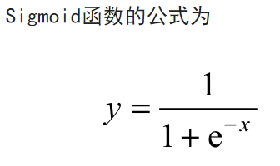
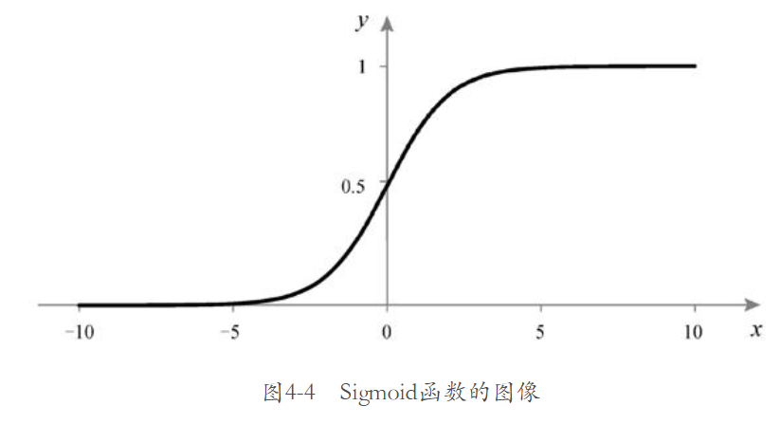
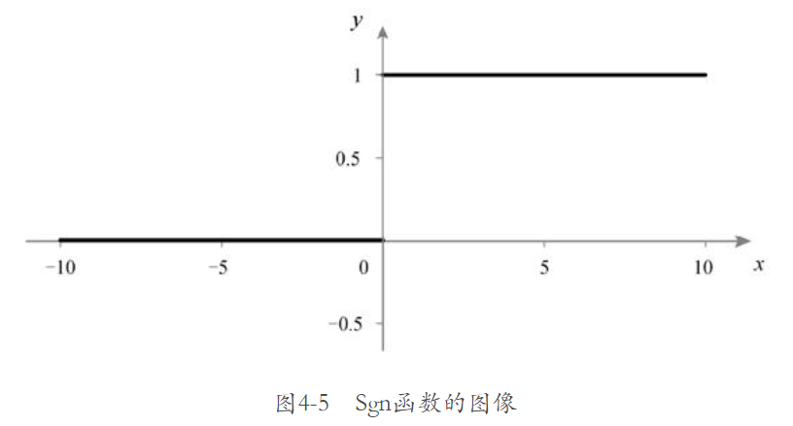
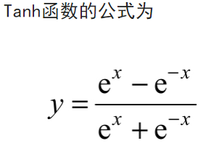
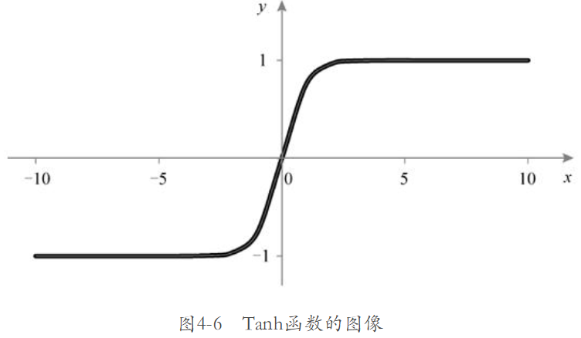
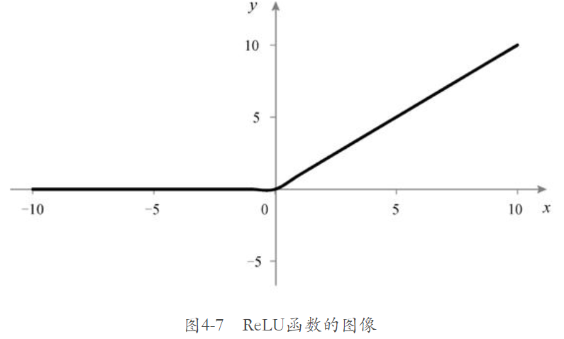

 | 人工神经网络
 |  | Artificial Neural Network，ANN
 |  | 人工神经网络衍生出了各式各样的结构变种，
 |  | 如深度神经网络、卷积神经网络、递归神经网络和图神经网络等
 |  | 深度神经网络
 |  |  | （Deep Neural Network，DNN）
 |  |  | 深度神经网络由于实现比较简单、直观，模型的抽象表征能力较强，因此应用范围非常广
 |  | 卷积神经网络
 |  |  | Convolutional Neural Network，CNN
 |  |  | 计算机视觉（Computer Vision，CV）
 |  |  | 图形处理器（Graphics Processing Unit，GPU）
 |  |  | 卷积操作通常被看作加权滑动平均法的一种推广。
 |  | 递归神经网络
 |  |  | （Recursive Neural Network，RNN）
 |  |  | 又称为循环神经网络（Recurrent Neural Network）
 |  |  | 递归神经网络的典型应用领域为人机交互、自动翻译和文档补全等自然语言处理方面的场景。
 |  |  | 递归神经网络和深度神经网络一样，在模型训练过程中同样存在梯度消失问题，具体表现为容易“忘事”。
 |  |  | 升级后的递归神经网络模型，叫作长短时记忆（Long-Short Term Memory，LSTM）模型。
 |  |  | 长短时记忆模型在语音识别、图像识别、疾病预测等领域都发挥着惊人的作用，是当下最流行的神经网络模型之一。
 |  | 图神经网络
 |  |  | （Graph Neural Network，GNN）
 |  |  | 特征嵌入（Feature Embedding）
 |  |  | 图嵌入（Graph Embedding）
 |  |  |  | 点嵌入（Node Embedding）
 |  |  |  | 边嵌入（Edge Embedding）
 |  |  | 整图嵌入（Whole-Graph Embedding）
 |  | 决策树
 |  |  | （Decision Tree）
 |  |  | 机器学习算法中可解释性最强的模型之一
 |  |  | 信息增益（Information Divergence）
 |  |  | 熵（Entropy）。熵在信息论中衡量的是数据的混乱程度，本质是香农信息量（p·log(1/p)，0<p≤1）的期望。
 |  |  | 剪枝 | 决策树解决过拟合问题的主要方法
 |  |  |  | 预剪枝 | 由于使用贪婪算法决定是否对当前节点进行分裂，因此不能权衡决策树的全局利弊，并且会给最终模型带来欠拟合风险。
 |  |  |  | 预剪枝 | 由于后剪枝是在生成完整决策树之后进行的，因此模型训练的整体时间复杂度会比较高。
 |  |  | 梯度提升决策树
 |  |  |  | 梯度提升决策树（Gradient Boosting Decision Tree，GBDT）是一个与梯度有关、对决策树进行提升的机器学习模型。
 |  |  |  | DT（Decision Tree，决策树）。
 |  |  |  |  | 分类树 | 只在叶子节点返回唯一分类
 |  |  |  |  | 回归树 | 每个节点都能返回一个回归值，通常为当前节点内所有样本的平均值。
 |  |  |  | B（Boosting，提升）
 |  |  |  |  | 基本思路是采用多棵决策树串行建模。
 |  |  |  | G（Gradient，梯度）
 |  |  |  |  | 梯度的大小反映了当前预测值与目标值之间的距离或差异。
 |  |  | 随机森林
 |  |  |  | 随机森林（Random Forests，RF）是指由多棵决策树组成的决策树森林。
 |  |  |  | 随机森林算法的核心思路有两个：采样和完全分裂。采样分为行采样和列采样，
 |  |  |  | ※随机森林和梯度提升决策树都属于集成学习（Ensemble Learning）的范畴。
 |  |  |  | ※梯度提升决策树和随机森林之间的关系类似于串行和并行之间的关系
 |  | 聚类
 |  |  | 将具有相同性质、相似功能的事物划分在一起的方法，在机器学习中称为聚类（Cluster）。
 |  |  | 距离度量
 |  |  |  | 对于连续型特征的距离度量，最常用的是闵可夫斯基距离（Minkowski Distance）
 |  |  |  |  |  |  | 当p为1时，计算的是曼哈顿距离（Manhattan Distance）
 |  |  |  |  |  |  | 当p为2时，计算的是欧氏距离（Euclidean Distance）
 |  |  |  |  |  |  | 当p趋于无穷大时，计算的是切比雪夫距离（Chebyshev Distance）
 |  |  |  | 两个明显的缺点：
 |  |  |  |  | 一是特征之间的量纲（单位）被等同对待，这通常是不合理的。 |  |  |  |  |  | 可以采用特征值加权或归一化统一量纲解决
 |  |  |  |  | 二是未考虑特征值本身的分布规律。 |  |  |  |  |  | 可以采用特征值标准化或离散化解决
 |  |  |  | 常见的连续型特征距离度量方法还有
 |  |  |  |  | 马氏距离（Mahalanobis Distance）
 |  |  |  |  | 余弦相似度（Cosine Similarity）
 |  |  |  |  | 皮尔逊相关系数（Pearson Correlation Coefficient）
 |  |  |  | 对于离散型特征的距离度量，最直接的度量方法是0/1匹配法
 |  |  |  |  | 杰卡德相似系数（Jaccard Similarity Coefficient）
 |  |  |  | 值差分度量法（Value Difference Metric，VDM）
 |  |  |  |  | 前提是样本必须是带有类别标签的。
 |  |  |  |  | 通过计算不同的离散型特征值在相同类别标签下所占比例的大小关系，得出离散型特征之间的相似度。
 |  |  | 划分聚类
 |  |  |  | k均值（k-Means）算法是划分聚类的代表性算法
 |  |  |  |  | （1）随机选择k个样本作为初始的k个类别中心。
 |  |  |  |  | （2）将样本逐一划分到与这k个类别中心度量距离最小的类别。
 |  |  |  |  | （3）将每个类别的中心点坐标（特征值）更新成当前类别下所有样本特征距离的平均值。
 |  |  |  |  | （4）重复步骤（2）和（3），直到类别中心位置不再发生变化或已达到最大迭代次数。
 |  |  |  |  | k均值算法受噪声和离群点的影响较深
 |  |  |  | k中心点（k-Medoids）算法
 |  |  |  | k中值（k-Medians）算法
 |  |  |  |  | k中心点算法和k中值算法虽然都在一定程度上解决了噪声和离群点问题
 |  |  |  |  | 但算法的时间复杂度会随之增加。
 |  |  |  |  | k-Modes算法
 |  |  | 层次聚类
 |  |  |  | 逐层合并是自底向上的聚类方法，称为凝聚层次法
 |  |  |  | 逐层拆解是自顶向下的聚类方法，称为分裂层次法
 |  |  |  | 层次聚类的最大问题是有可能形成链状类别
 |  |  | 密度聚类
 |  |  |  | DBSCAN（Density-Based Spatial Clustering of Application with Noise）为比较有代表性的密度聚类算法，该算法用半径R表示邻域大小，用N表示邻域R范围内的样本数量。
 |  |  |  | 其时间复杂度也非常高，一般通过构建数据索引来降低其时间复杂度。
 |  |  | 模型聚类
 |  |  |  | 模型聚类是指使用既定的算法模型计算不同样本之间的差别程度，进而将其归为不同的类别。
 |  |  |  | 基于概率模型的聚类 |  |  | 高斯混合模型聚类算法是最典型、最常用的模型聚类算法之一。
 |  |  |  | 基于神经网络模型的聚类 |  |  |  | 高斯混合模型（Gaussian Mixture Models，GMM）由高斯模型组成。
 |  |  |  | 基于PageRank的软聚类算法
 |  |  |  | 基于神经网络模型的自组织映射（Self-Organizing Maps，SOM）聚类算法
 |  | 贝叶斯分类
 |  |  | 贝叶斯分类（Bayesian Classification）算法是基于统计学的一种分类算法
 |  |  | 其特点是使用概率表示所有形式的不确定性，学习或推理都要用概率规则来实现。
 |  |  | 概率（Probability）衡量的是事情发生的可能性大小。
 |  |  |  | 先验概率
 |  |  |  |  | 先验概率是指在检验与验证之前，根据经验预先推测出来的概率。
 |  |  |  | 后验概率
 |  |  |  |  | 后验概率是指在得到实验结果之后重新校验的概率，可以理解为对先验概率的修正。
 |  |  |  | 加法公式
 |  |  |  |  | P(A∪B)=P(A)+P(B)-P(A∩B)
 |  |  |  |  | A∪B表示事件A发生或事件B发生，A∩B表示事件A和事件B同时发生。
 |  |  |  |  | 加法公式的意思是事件A和事件B任意一个事件发生的概率，等于二者发生的概率之和减去二者同时发生的概率。
 |  |  |  | 乘法公式/条件概率公式
 |  |  |  |  | P(A∩B)=P(A)P(B|A)=P(B)P(A|B)
 |  |  |  |  | P(B|A)表示在事件A发生的前提下，事件B发生的概率，即事件B的条件概率。
 |  |  |  |  | 乘法公式的意思是事件A和B同时发生的概率，与事件A发生的概率和事件B的条件概率之积相等，并且与事件B发生的概率和事件A的条件概率之积相等。
 |  |  |  | 贝叶斯公式

 |  |  |  |  | 在机器学习中，贝叶斯公式通常写为

 |  |  |  |  | 其中D是样本数据集，P(h)表示在没有进行样本训练之前预测目标h的初始概率，即前面提到的先验概率
 |  |  |  | 全概率公式

 |  |  |  |  | Bi表示两两不相同的时间段，P(A|Bi)表示在Bi时间段内事件A发生的概率，由于Bi两两不相容，因此事件A的全概率公式P(A)可以看作加法公式。
 |  |  | 朴素贝叶斯分类
 |  |  |  | 如何利用上面讲到的两个概率和4个公式进行分类呢？这便是朴素贝叶斯分类要做的事情。

 |  |  |  | P(c)可以直接统计训练样本中各个类别的比例。
 |  |  |  | 拉普拉斯平滑系数
 |  |  |  |  | 用于避免概率为0的情况发生。
 |  | 支持向量机
 |  |  | 支持向量机（Support Vector Machine，SVM）是一种非常有潜力的分类模型。
 |  |  | 拉格朗日乘数法（Lagrange Multiplier Method）
 |  |  | KKT条件（Karush-Kuhn-Tucker Conditions）
第5章 算法工程的组成部分 |  |  | 介绍算法工程的组成部分
 | 数据分析
 |  | 宏观把握数据 |  | 通过宏观把握数据提前发现问题
 |  | 宏观把握数据 |  | 抽样观察单个样本数据的行为表现并思考其合理性
 |  | 分析方法 |  | 无论是从宏观角度分析数据，还是从微观角度分析数据，都可以统一归为两个步骤：计数和展示。
 |  |  | 计数
 |  |  |  | 所谓计数，就是围绕特定维度，通过特定方法计算得到统计量。
 |  |  |  | 如对样本数量，特征分布，用户行为，商品访问量等做统计
 |  |  | 展示
 |  |  |  | 所谓展示，就是将统计结果直观地呈现出来。常见的展示方式有3种
 |  |  |  | 表格
 |  |  |  | 图形 | 常用的图形有折线图、散点图、柱形图和饼图。其中折线图主要用于看趋势，散点图主要用于看分布，柱形图主要用于看高低，饼图主要用于看占比。
 |  |  |  | 文本
 | 特征工程 | Feature Engineering
 |  | 数据预处理
 |  |  | 检查缺失值和错误值
 |  | 特征分类
 |  |  | 离散型（无序）特征
 |  |  |  | 离散型特征为文本类型的特征，如姓名、性别、邮编、城市、文档，离散型特征之间不存在顺序和大小关系。
 |  |  | 连续型（有序）特征
 |  |  |  | 连续型特征通常为数值类型的特征，如年龄、时间戳、价格、销量，连续型特征之间存在顺序或大小关系。
 |  | 工程技巧
 |  |  | 缺失值处理
 |  |  |  | 不要轻易丢弃包含缺失值的样本。对于离散型特征缺失值，最简单的处理方法为填入空字符串；对于连续性特征缺失值，最简单的处理方法为补0。
 |  |  | 特征变换
 |  |  |  | 常用的特征变换方法有三种
 |  |  |  | 连续型特征离散化
 |  |  |  |  | 最常用的方法为分箱（Binning）（又称为分桶）
 |  |  |  |  |  | 分箱的方式有三种
 |  |  |  |  |  | 等频分箱
 |  |  |  |  |  | 等宽分箱
 |  |  |  |  |  | 聚类分箱
 |  |  |  | 特征编码 | Feature Encoding
 |  |  |  |  | 常用的特征编码方式有三种
 |  |  |  |  |  | 手动建立映射字典
 |  |  |  |  |  | label encoding
 |  |  |  |  |  | 独热编码 |  | ※分箱其实也是独热编码的一种实现方式。

 |  |  |  | 特征缩放 | Feature Scaling
 |  |  |  |  | 特征缩放有三种常用方法
 |  |  |  |  |  | 对数变换（Log Transformation）
 |  |  |  |  |  | 归一化（Normalization）
 |  |  |  |  |  | 标准化（Standardization）
 |  |  |  |  | 特征缩放主要有两个作用
 |  |  |  |  |  | 使梯度下降的过程不容易发生震荡，能更快收敛
 |  |  |  |  |  | 在一些设计距离度量的模型算法中，起到统一量纲的作用
 |  |  | 特征嵌入
 |  |  |  | 特征嵌入（Feature Embedding）是使用神经网络模型将输入的原始特征转换成指定维度特征向量的一种方法。
 |  |  |  | 特征嵌入需要通过一个神经网络模型的训练过程来实现。
 |  |  | 特征交叉
 |  |  |  | 特征交叉（Feature Overlap）是一种融合多个特征的方法。
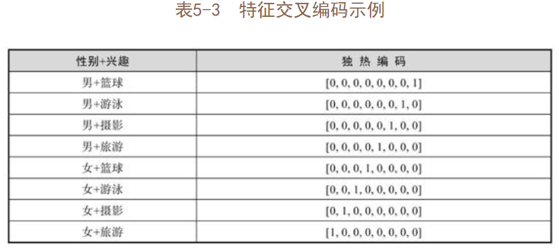

 |  |  | 特征选择
 |  |  |  | 特征选择（Feature Selection）是在数据预处理完成后，筛选真正有价值的特征的过程
 |  |  |  | 过滤法是一种常见的特征选择方法。过滤法分为两种
 |  |  |  |  | 方差筛选法
 |  |  |  |  | 利用目标相关性判断
 |  |  |  |  |  | 主要有以下四种特征相关性的计算方法。
 |  |  |  |  |  | 皮尔逊相关系数法 |  | 只能检测出线性关系。
 |  |  |  |  |  | 卡方检验法 |  | 只能检验离散型特征。
 |  |  |  |  |  | F检验法 |  | 既可以检验离散型特征，又可以检验连续型特征。
 |  |  |  |  |  | 互信息法 |  | 可以检测出任意关系。
 |  |  |  | 模型法
 |  |  |  |  | GBDT模型
 |  |  |  |  | XGBoost模型
 |  |  | 样本不均衡
 |  |  |  | 样本不均衡（Sample Unbalanced）是指在带类别标签的分类样本中，不同类别中的样本数量存在差别。
 |  |  |  | 并不是所有的样本不均衡问题都必须处理。
 |  |  |  |  | 类别本身的样本绝对数量足够大，只是相对于其他类别较少。
 |  |  |  |  | 类别样本的比例差别不大
 |  |  |  | 处理样本不均衡问题的常见方法有以下4种
 |  |  |  |  | • 收集更多的样本。
 |  |  |  |  | • 数据增强。
 |  |  |  |  | • 策略采样方法。
 |  |  |  |  | • 基于模型的方法
 | 建模与调参
 |  | 建模
 |  |  | 建模是指构建一个以样本特征为输入，以针对该样本的特定预测结果为输出的函数。
 |  |  | 建模不一定要套用现成的算法模型，现成的算法模型也不一定能取得比较好的效果。
 |  |  | 一个合理的建模过程是由简到繁、增量迭代的。
 |  | 调参
 |  |  | 调参就是人工调整机器学习算法模型的各项超参数，从而达到提升模型效果的目的。
 |  |  | 在超参数较少的情况下，可以采用网格搜索（Grid Search）方法寻找最优超参数。
 |  |  |  | 所谓网格搜索，就是针对算法模型可调节的各项超参数，枚举超参数所有可能的取值组合，
 |  |  |  | 逐一尝试，然后选择模型效果最好的一组作为最终模型的超参数。
 |  |  |  | 还可以使用自动调参工具帮助模型自动选择最优的超参数组合。
 |  |  |  |  | （如Amazon开发的SageMaker Autopilot、Google开发的AutoML[插图]、AutoML的开源替代产品Auto-Keras等）
 | 效果评估
 |  | 数据集划分
 |  |  | 首先将数据集随机打乱（shuffle）
 |  |  | 然后将数据集按照一定的比例分别划分为训练集、验证集和测试集。
 |  |  |  | 训练集、验证集和测试集之间没有标准的划分比例，一般将划分比例设置为4∶1∶1即可。
 |  |  | ※一种比较流行的方法——K折交叉验证。
 |  |  |  | 基本思路如下：首先将随机打乱顺序后的数据集划分成大小两份，一份作为训练集，一份作为测试集；
 |  |  |  | 然后将训练集等分成K份数据集，每次训练只使用其中的K-1份数据集，将剩下的1份数据集作为验证集，用于进行效果评估。
 |  | 评估指标
 |  |  | 评估指标可以直观反映模型分类或回归效果的优劣。
 |  |  | 常用的分类模型评估指标有精确率、准确率、召回率、F1值、AUC和K-S。
 |  |  |  | • 真阳性（True Positive，TP）：判定为正例样本，并且是真正例样本。
 |  |  |  | • 伪阳性（False Positive，FP）：判定为正例样本，但不是真正例样本。
 |  |  |  | • 真阴性（True Negative，TN）：判定为负例样本，并且是真负例样本。
 |  |  |  | • 伪阴性（False Negative，FN）：判定为负例样本，但不是真负例样本。
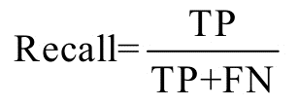
 |  |  |  | 分类模型的评估指标就是围绕上述四个概念产生的。

 |  |  |  | • 精确率（Precision）：主要用于预测正例样本中有多少是真正的正例样本，是针对预测结果而言的，因此精确率又称为查准率，计算公式如下。
 |  |  |  | • 准确率（Accurary）：主要用于预测样本中预测正确的比例，计算公式如下。
 |  |  |  | • 召回率（Recall）：主要用于预测样本中的正例样本有多少预测正确，计算公式如下。
 |  |  |  | • F1值（F1 Score）：在准确率和召回率都要求较高的情况下使用，计算公式如下。
 |  |  |  | AUC（Area Under the Curve）计算的是ROC[插图]下方的面积，是判断二分类预测模型优劣的标准。
 |  |  |  | K-S（Kolmogorov-Smirnov）可以通过衡量TP样本和FP样本累计分布之间的差值评估模型的风险区分能力。
 |  |  | 常用的回归模型评估指标有MSE、RMSE、MAE和MAPE。
 |  |  |  | • MSE（Mean Square Error，均方误差）：计算每个样本的预测值与真实值之差的平方，然后将其相加，最后取平均值
 |  |  |  | • RMSE（Root Mean Square Error，均方根误差）：在均方误差的基础上开方。对于预测值域较大的场景，RMSE的评估值比MSE的评估值更稳定
 |  |  |  | • MAE（Mean Absolute Error，平均绝对误差）：计算所有预测样本的预测值与真实值之差的绝对值，然后将其相加，最后取平均值
 |  |  |  | • MAPE（Mean Absolute Percentage Error，平均绝对误差百分比）：计算每个样本的预测值与真实值的偏移大小百分比，然后将其相加，最后取平均值

 |  | 直观理解AUC
 |  |  | AUC是衡量二分类模型优劣的一种评估指标，表示正例样本排在负例样本前面的综合概率。
 | 模型托管
 |  | 机器学习算法的模型在生产、生活中的使用形式主要分为两种
 |  | 一种是离线（offline）批量预测（预测又称为推理），另一种是在线（online）实时预测。
 |  | 模型托管就是模型的委托管理。
第6章 算法工程实战 |  |  | 介绍算法工程具体应该如何开展，并且附带实际操作过程。
 | 环境准备
 |  | 设备配置
 |  |  | 个人计算机（Personal Computer，PC）就可以满足运行算法工程的配置需求。
 |  |  | 如果样本的数据量很大，如TB级甚至是PB级的数据量，则需要具备大规模并行计算（Parallel Computing）的能力才能支撑算法工程的运行
 |  |  | 一种解决方法是购置多台主机，然后手动搭建自己的小型集群；另一种解决方法是使用各大云服务厂商提供的云计算服务
 |  | 环境搭建
 |  |  | 操作系统 |  |  | Windows | macOS | Linux
 |  |  | 高级程序设计语言 |  |  | Java | C/C++ | Python
 |  |  | 开发环境
 |  | 开发工具
 |  |  | PyCharm是一种Python IDE
 |  | 基础调试
 |  |  | 简单的代码测试，用于保证Python程序能够顺利运行。
 | 开源算法库
 |  | scikit-learn
 |  |  | scikit-learn（简称sklearn）是基于Python语言开发的一款简单、高效的数据挖掘和数据分析工具，提供了包括回归、聚类、决策树、神经网络等常见的机器学习算法模型包。
 |  | TensorFlow
 |  |  | TensorFlow（简称TF）是谷歌公司内部演变出来的、高鲁棒性的、开源的工业级机器学习框架，其前身是DistBelief。
 | 算法实践
 |  | 线性回归模型
 |  |  | sklearn版本
 |  |  |  |  |  |  |  |  | “from...import...”是Python中引用代码的惯用写法。
 |  |  |  |  |  |  |  |  | 调用sklearn线性模型库中的线性回归类，得到一个线性回归模型的实例
 |  |  |  |  |  |  |  |  | 3条样本数据，分别为(x=0, y=1)、(x=1, y=2)和(x=2, y=3)。

 |  |  |  |  |  |  |  |  |  | 使用predict方法分别预测x=5、10、20、100的样本
 |  |  | TF版本
 |  |  | ※TF代码不像sklearn代码那样高度抽象，可以直接提供一个完整的线性回归模型。
 |  |  | 使用TF实现线性回归模型需要自己搭建模型的数据流图，进而完成相应的模型训练和预测。
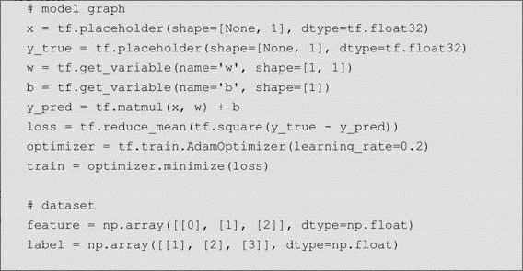
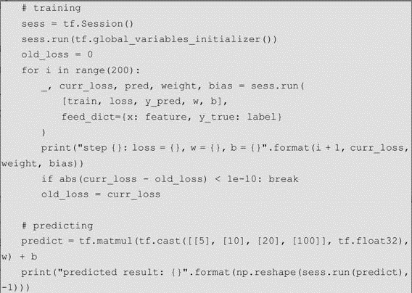

 |  | 神经网络模型
 |  |  | sklearn版本

 |  |  |  |  |  |  |  |  | 其中hidden_layer_sizes参数表示隐层网络中分别包含多少个神经元（感知机）。

 |  |  | TF版本
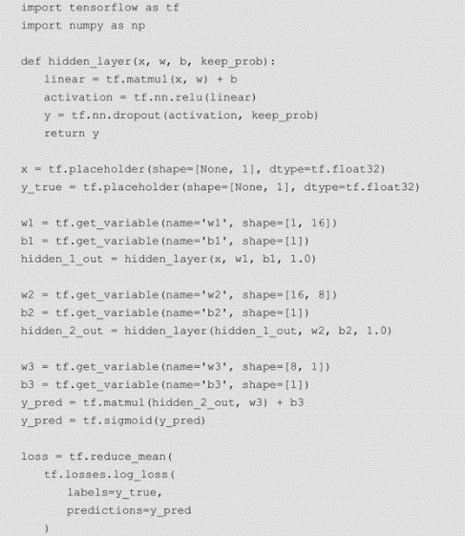
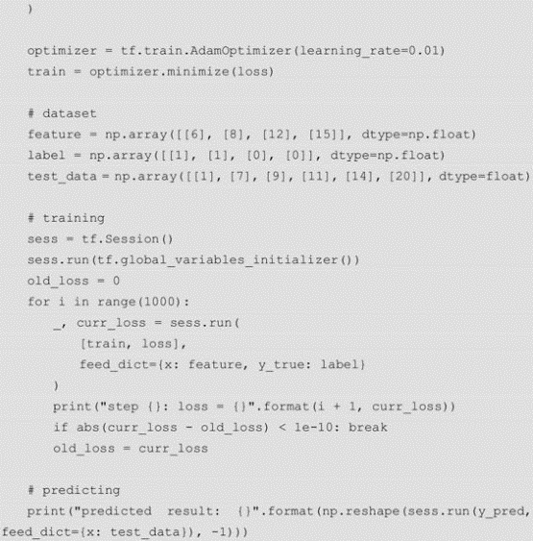

 | 工程实战
 |  | 数据准备
 |  |  | 开源的美国人口普查数据集
 |  |  | 该数据集有14个特征，共48 842条样本数据。
 |  |  | 年龄、体重、受教育次数、资本收益、资本损失和每周工作小时数这6个特征为连续型特征，表示数值含义。其余8个特征为离散型特征，表示文本含义。
 |  |  | 在弄清楚数据字段后，我们将作为训练集的adult.data数据文件按列读取到Python程序中。

 |  | 数据分析
 |  |  | 首先，我们对特征的缺失值进行计数，查看原始数据集中的特征值是否有缺失的情况。
 |  |  | NumPy提供了非常方便的字段值检查方法argwhere，用于检查空字符串

 |  |  | Pandas是基于NumPy的一种数据分析工具，与NumPy最大的区别是，Pandas可以提供数据索引，可以更加方便地进行数据的查询和筛选，从而执行一些类似于数据库表查询的操作。
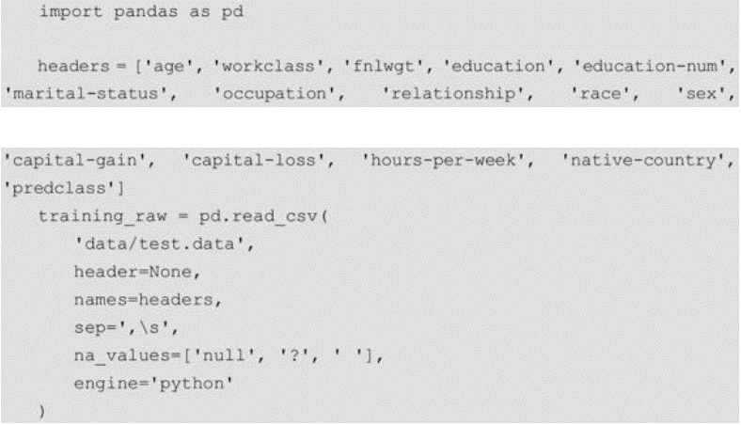

 |  |  |  |  |  |  |  | 字符串数组na_values主要用于将数据字段中的字符串"null"、问号和空格符转换为缺失值（NaN）

 |  |  | 使用shape方法可以查看读取数据集的形状，使用iloc方法可以按照序号查看具体的样本数据
 |  |  | 在读取完样本数据后，我们先清洗其中的异常数据值。
 |  |  | 使用Pandas提供的dropna方法删除包含缺失值的行。
 |  |  | 在去掉包含缺失值的行后，即可正式开始进行数据分析。
 |  |  | 使用图形处理库matplotlib和seaborn完成作图。

 |  |  | 开展单特征分析。age（年龄）特征是连续型特征，在统计数量时需要先对其进行分箱处理。
 |  |  | 采用等宽分箱方法cut（等频分箱方法为qcut），将年龄按取值范围等距分成10份并绘制条形图
 |  |  | 针对年收入是否超过5万美元人群的年龄分布，分别绘制条形图，并且观察差异
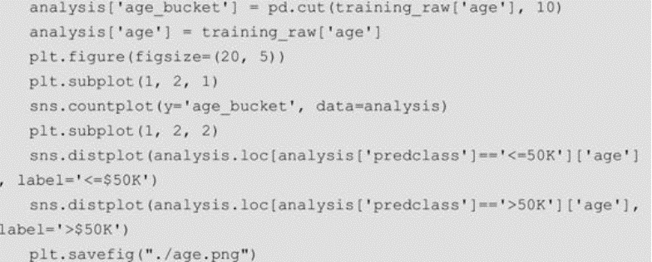

 |  |  | 上述针对年龄特征的简单分析，说明该特征对预测目标具有一定的区分度。其他特征分析以此类推。
 |  | 特征工程
 |  |  | 以独热编码为例，将原始特征数据转换成可以直接用于模型训练的特征数据。
 |  |  | Pandas库提供了一个强大的方法get_dummies，它能自动将数据集中的非连续型特征逐个转换成独热编码。

 |  |  | 从新生成的独热编码数据中分离出特征数据x和标签数据y

 |  | 模型训练
 |  |  | 使用开源算法库sklearn提供的逻辑回归模型搭建模型并完成模型训练，并且输出模型在测试集上的预测准确率和AUC指标
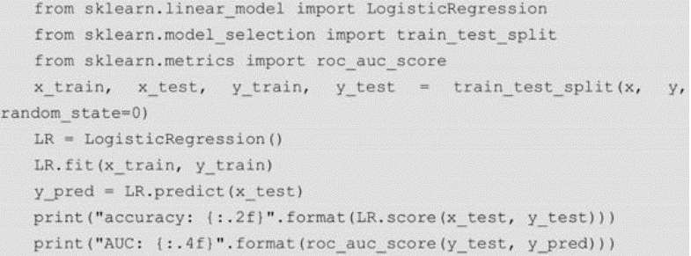

 |  |  | 模型在测试集上的预测准确率和AUC指标都偏低，其中AUC指标只有0.6左右。
 |  |  | 对逻辑回归模型进行简单的算法调参。
 |  |  | 修改逻辑回归模型初始化函数的代码

 |  |  | 运行修改后的代码，模型在测试集上的AUC指标从原来的0.6提升到了0.76，预测准确率也从原来的0.78提升到了0.84，算法调参的效果是显著。
 |  | 模型的保存与载入
 |  |  | 在模型训练好后，可以通过Pickle模块将其存储于磁盘中。
 |  |  | Pickle模块用于进行Python中数据对象和磁盘文件之间互相转换的模块。
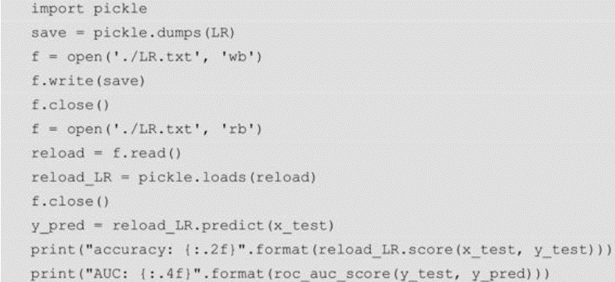

 |  |  | 除了Pickle模块，sklearn还提供了相应的模型持久化工具joblib。
 |  |  | joblib适合用于存储和重新加载较大的模型，

 | 算法竞赛介绍
 |  | Kaggle
 |  |  | Kaggle主要以Data Mining竞赛为主，
 |  |  | Data Mining侧重于从数据和问题本身出发，希望针对问题的特性来设计最适合的方案
 |  | KDD Cup
 |  |  | KDD Cup是美国计算机协会（Association for Computing Machinery，ACM）的数据挖掘及知识发现专委会（SIGKDD）
 |  |  | 组织的数据挖掘与知识发现竞赛，每年举办一次，是数据挖掘人才的顶级盛会。
第7章 进阶学习 |  |  | 介绍AI算法的三大进阶内容，包括深度学习，强化学习和迁移学习。
 | 深度学习 | （Deep Learning）
 |  | 主要用于描述人类大脑数以百亿计神经细胞的活动状态（兴奋或抑制）
 |  | 深度学习也可以简单理解为深度神经网络。
 |  | 浅层学习（Shallow Learning）。如线性回归和逻辑回归等神经网络模型，都可以划为浅层学习范畴。
 |  | 反向传播（Back Propagation，BP）算法
 |  | 基于统计规律的神经网络模型，又称为感知机（Perceptron）模型。
 |  | 图像识别常用的模型是卷积神经网络模型，语音识别常用的模型是递归神经网络模型。
 |  | 深度学习的本质是通过构建多隐层的神经网络模型，在海量的训练数据中学习更有用的特征，从而提升分类预测的准确性。
 |  | 与浅层学习相比，深度学习有以下两点不同。
 |  |  | • 深度学习强调模型结构的深度，通常在5层以上，甚至可以包含多于10层的隐层节点。
 |  |  | • 强调特征学习的重要性，通过逐层非线性变换，转换样本的特征空间，从而使分类预测更加容易。
 |  | 深度学习中的梯度消失和梯度爆炸两大难题，深度神经网络是如何应对这两大难题的呢？
 |  |  | 梯度裁剪
 |  |  |  | 梯度裁剪（Gradient Clipping）又称为梯度剪切，顾名思义，就是减掉多余的部分，主要是针对梯度爆炸提出的方法。
 |  |  | 参数权重正则化
 |  |  |  | 应对梯度爆炸的另一种比较常见的方法是参数权重正则化。
 |  |  |  | 参数权重正则化主要有两种方法，一种叫作L1正则，另一种叫作L2正则
 |  |  |  | 具体做法都是在损失函数中增加一项，作为损失函数的惩罚项。
 |  |  |  | L1正则能够提取稀疏特征，L2只能抑制梯度爆炸，防止模型过拟合。
 |  |  | 选择合适的激活函数
 |  |  | 批规范化
 |  |  |  | 梯度裁剪过于粗暴，而且很难确定最优的裁剪阈值
 |  |  |  | 参数权重正则化只是间接缓解梯度问题
 |  |  |  | 合适的激活函数也只能保证导数不会过大或过小。
 |  |  |  | 批规范化（Batch Normalization，BN）才是真正对症下药的方法。
 |  |  |  | 批规范化的具体操作方法如下：
 |  |  |  |  | 对于每一个batch的训练数据，以特征（神经元）[插图]为维度，通过标准化[插图]计算，
 |  |  |  |  | 将每层网络激活前的输出值分布转换成均值为0、方差为1的标准正态分布，然后使用激活函数将其输出。
 |  |  |  |  | 这样，每一层、每一个维度的特征输出值都符合标准的正态分布输出值，
 |  |  |  |  | 从而保证深度神经网络模型在反向传播训练中的稳定性。
 |  |  | 加入残差网络
 |  |  |  | （ResNet）
 |  |  |  | 可以非常轻松地构建上百层，甚至上千层的深度，而不用担心梯度消失的问题。
 |  | 经典模型：AlexNet
 |  |  | 第一层由卷积层、ReLU函数、LRN（Local Response Normalized）、最大池化层组成。
 |  |  | 第二层由卷积层、ReLU函数、LRN、最大池化层组成。
 |  |  | 第三层和第四层均由卷积层和ReLU函数组成，没有LRN和最大池化层。
 |  |  | 第五层由卷积层和最大池化层组成。
 |  |  | 第六层和第七层均由全连接层、ReLU函数和Dropout组成，
 |  |  | 最后一层为Softmax层，
 | 强化学习 | （Reinforcement Learning）
 |  | 主要用于描述人类适应外界环境、学习外界环境的过程
 |  | 又称为增强学习。
 |  | 马尔可夫决策过程（Markov Decision Process，MDP）
 |  | 所谓深度强化学习，就是深度学习与强化学习的结合。
 |  | 强化学习分为Value-based和Policy-based两大流派。
 |  |  | DeepMind公司就是Value-based流派的代表
 |  |  | OpenAI则是Policy-based流派的代表
 |  | Value-based的算法主要用于学习关于动作的价值函数，然后通过折算相应的概率，形成最终的行动策略，如经典算法DQN
 |  | Policy-based的算法主要用于学习动作的概率，无须先学习一个价值函数，如经典算法PG（Policy Gradient）
 |  | 强化学习的算法分为Model-free和Model-based两大类。
 |  |  | 这两个名字中的“Model”指的是对环境建模，而不是对个体建模。
 |  |  | Model-free的意思是不对环境建模，Model-based是对环境建模。
 |  |  | Model-free算法可以分为两类：
 |  |  |  | 策略最优化（Policy Optimization）类型的算法 |  |  |  |  | 应该归为Policy-based流派
 |  |  |  |  | PG算法
 |  |  |  |  | A3C（Asynchronous Advantage Actor-Critic）算法
 |  |  |  |  | PPO（Proximal Policy Optimization）算法
 |  |  |  |  | TRPO（Trust Region Policy Optimization）算法 等
 |  |  |  | 基于Q学习（Q-Learning）的算法 |  |  |  |  | 应该归为Value-based流派。
 |  |  |  |  | DQN算法
 |  |  |  |  | Double DQN算法
 |  |  |  |  | Dueling DQN算法 等
 |  |  |  | ※将策略最优化类型的算法和基于Q学习的算法相结合，
 |  |  |  | 比较有名的算法有
 |  |  |  |  | DDPG（Deep Deterministic Policy Gradient）算法
 |  |  |  |  | TD3（Twin Delayed Deep Deterministic Policy Gradient）算法 等。
 |  |  | Model-based算法包括大家耳熟能详的围棋顶尖人工智能算法，如AlphaGo和AlphaGo Zero等。
 |  |  | ※区别一个强化学习算法模型是Model-free类型的还是Model-based类型的一个简单方法如下：
 |  |  |  | 如果一个算法模型能预测出下一步的环境状态及下一步的奖励信号，那么这个算法模型是Model-based类型的，否则是Model-free类型的。
 |  | 经典案例：AlphaGo
 |  |  | 一个机器学习算法项目，至少包含三个模块：特征提取、模型训练和模型预测
 |  |  | 特征提取
 |  |  |  | 对围棋数据来说，特征提取是指将每一步下棋状态数值化、结构化。
 |  |  |  | 最直观的棋盘特征，就是落子情况。
 |  |  |  | 当前棋盘本身的状态也可以提取出许多特征
 |  |  | 模型训练
 |  |  |  | AlphaGo的子模型一共有4个：卷积策略网络、增强策略网络、Softmax回归网络和卷积价值网络。
 |  |  | 模型预测
 |  | 强化学习主要有以下4个特点。
 |  |  | • 没有标签数据，只有奖励信号。
 |  |  | • 奖励信号不一定实时反馈。
 |  |  | • 时间序列是一个重要因素。
 |  |  | • 当前行为影响后续行为。
 |  | 强化学习中的角色有两种，分别为个体（Agent）和环境（Environment）
 |  |  | 个体通过观察环境得到观察结果（Observations），并且根据观察结果做出相应的行为动作（Actions），
 |  |  | 然后从环境得到奖励信号（Rewards），环境也因此发生了变化。
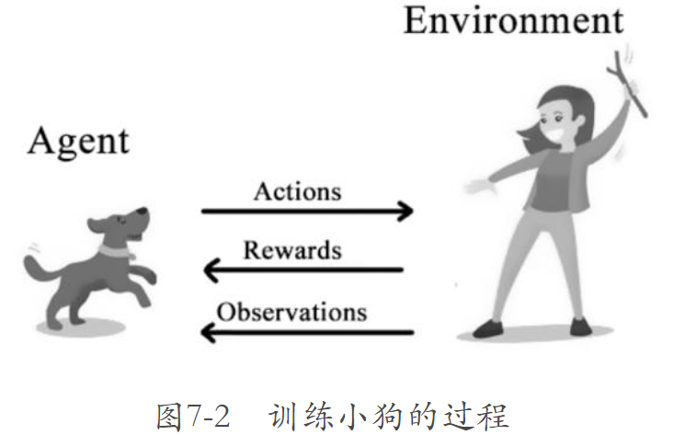

 | 迁移学习 | （Transfer Learning）
 |  | 主要用于描述人类知识迁移模仿和举一反三的能力
 |  | 迁移学习（Transfer Learning）就是将学过的知识用于解决新问题，从而达到快速解决新问题的目的。
 |  | 迁移学习是从源领域（Source Domain）中学习知识和经验，然后应用到目标领域（Target Domain）中的一个过程。
 |  | 迁移学习主要有以下4种迁移方法。
 |  |  | 样本迁移
 |  |  |  | 在源领域中找到很多可以用于目标领域中的相似样本数据
 |  |  | 特征迁移
 |  |  |  | 挑选源领域中具有代表性的特征，通过特征变换将源领域和目标领域中的特征映射到相同的空间中，
 |  |  |  | 使这个空间中源领域和目标领域中的样本数据具有相同的特征分布。
 |  |  | 模型迁移
 |  |  |  | 模型迁移又称为参数迁移。
 |  |  |  | 预训练（Pre-training）加微调（Fine-tuning）的迁移学习方法就是一种模型迁移，这种方法也是最常用的迁移学习方法之一。
 |  |  | 关系迁移
 |  |  |  | 关系迁移类似的数据关系是可以拿来进行迁移的，如师生关系和上下级关系、生物病毒的传播与网络病毒的传播等。
 |  | 两个研究方向
 |  |  | 多任务学习（Multi-task Learning）
 |  |  |  | 大部分机器学习算法的训练目标只有一个，而多任务学习的训练目标有多个。
 |  |  |  | 多任务学习虽然属于迁移学习的范畴，但与通常意义上的迁移学习存在一定的区别。
 |  |  |  |  | 迁移学习的“迁移”，是有学习的先后顺序的，而多任务学习是多个任务一起学习，没有先后顺序
 |  |  |  |  | 多任务学习的目标是提升所有任务而非单一任务的学习效果
 |  |  |  | 比较有名的多任务学习应用
 |  |  |  |  | Google公司的MMoE（Multi-gate Mixture-of-Experts）模型
 |  |  |  |  | 阿里巴巴公司的ESMM（Entire Space Multi-Task Model）模型
 |  |  | 领域自适应（Domain Adaptation）
 |  |  |  | 独立同分布（Independently Identically Distribution，IID）
 |  |  |  | 当源领域和目标领域中的样本数据不服从独立同分布时，机器学习算法会出现过拟合问题，导致分类器的性能很差。
 |  |  |  | 领域自适应就是解决这个问题的研究课题之一。
 |  |  |  | 因果推断（Causal Inference）
 |  |  |  | 比较流行的领域自适应算法
 |  |  |  |  | DaNN（Domain Adaptive Neural Network）算法
 |  |  |  |  | DDC（Deep Domain Confusion）算法
 |  |  |  |  | DAN（Deep Adaptation Network）算法
 |  | 经典模型：TrAdaBoost
 |  |  | 在进行算法模型训练前，通常会假设划分的训练集和测试集的分布相同。但是在许多实际情况中，这种服从单一分布的假设并不成立。
 |  |  | 如果新数据集分布与训练所用的旧数据集分布不一样，那么算法的准确率就会大打折扣。
 |  |  | 但是完全使用新数据集重新进行训练，又会存在两个问题：
 |  |  | 其一，新数据集的样本数量可能不够；
 |  |  | 其二，旧数据集并非所有的样本数据都没有价值，完全不用又比较浪费。
 |  |  | 由戴文渊于2007年提出的TrAdaBoost算法，是一种经典的解决上述问题的机器学习算法。
 |  |  | TrAdaBoost算法可以从旧数据集中提取出有价值的样本数据，并且结合收集到的少量新样本数据，学习出比单纯使用新样本数据训练更精确的结果。
 |  |  | 假设有n个数据来自旧数据集d，有m个数据来自新数据集s，TrAdaBoost算法的整体步骤如下。
 |  |  |  | （1）计算每个样本权重。
 |  |  |  | （2）调用弱分类器，将旧数据集和新数据集合在一起作为训练数据，过程和AdaBoost训练弱分类器一样。
 |  |  |  | （3）计算新数据集中所有样本数据的错误率。
 |  |  |  | （4）分别计算新数据集和旧数据集中样本权重的调整速率。
 |  |  |  | （5）更新样本权重。
第8章 思考与展望 |  |  | 介绍算法行业的思考与展望
 | 人工智能感悟
 |  | 算法、数据和算力被称为推动人工智能发展的三个重要基础，而决定智能程度高低的关键因素就是算法。
 |  | 迁移学习和强化学习或许是实现真正人工智能的重要手段。
 |  | 算法是实现人工智能的重要因素，但是要实现真正的智能，只提升算法能力仍然远远不够。
 | 万物数据化
 |  | 人的行为是一个极其复杂的序列建模过程，这比任何一个已知的机器学习序列行为建模都要复杂得多。难点主要有两点：
 |  |  | 第一，非结构化的数据太多，而且一直在实时发生变化，这使结构化时间维度下的万物数据化成为几乎不可能完成的任务；
 |  |  | 第二，常规的样本收集方法完全行不通，目前还不存在能将所见、所得像日志一样完整地记录下来的人脑芯片。
 |  |  |  | 即便最终实现了万物数据化并训练出了这样的智能模型，这个模型做的也只是按照概率不断地完成一个又一个目标，
 |  |  |  | 仍然没有自主意识，仍然不能去想象、去创造。
 | 人工智能最终能做什么
 |  | 人类需要安全感。 |  | 人工智能可以承担人类从事的不安全工作，如消防、矿采等高危工作。
 |  | 人类需要时间。 |  | 很多浪费时间的家务都可以交给人工智能来做，如做饭、洗碗、洗衣、清扫房屋等。
 |  | 人类需要享受。 |  | 可穿戴设备、虚拟现实、增强现实等相关娱乐设施、电子游戏等。
 | 人类最终能做什么
 |  | 人工智能没有感情。
 |  | 人工智能无法代替人类运动。

